Estadistica
COD | ITEM | UN | BIBLIOTECA PÚBLICA GABRIEL GARCÍA MÁRQUEZ (PARQUE EL TUNAL) | BIBLIOTECA VIRGILIO BARCO | BIBLIOTECA PÚBLICA TINTAL MANUEL ZAPATA OLIVELLA | CENTRO CULTURAL Y BIBLIOTECA PÚBLICA JULIO MARIO SANTODOMINGO | BIBLIOTECA PÚBLICA CARLOS E. RESTREPO | BIBLIOTECA PÚBLICA SUBA FRANCISCO JOSÉ DE CALDAS | BIBLIOTECA PÚBLICA BOSA | BIBLIOTECA PÚBLICA LA MARICHUELA | BIBLIOTECA PÚBLICA LAS FERIAS | BIBLIOTECA PÚBLICA LA VICTORIA | BIBLIOTECA PÚBLICA USAQUÉN - SERVITÁ | BIBLIOTECA PÚBLICA LA PEÑA | BIBLIOTECA PÚBLICA ARBORIZADORA ALTA | BIBLIOTECA PUBLICA - FONTIBON | BIBLIOTECA PÚBLICA PERDOMO SOLEDAD LAMPREA | BIBLIOTECA PÚBLICA LAGO TIMIZA | BIBLIOTECA PÚBLICA PASQUILLA | BIBLIOTECA PÚBLICA PUENTE ARANDA NÉSTOR FORERO ALCALÁ | BIBLIOTECA PÚBLICA EL MIRADOR | BIBLIOTECA PÚBLICA VENECIA PABLO DE TARSO | BIBLIOTECA PÚBLICA RAFAEL URIBE URIBE | BIBLIOTECA PÚBLICA DEL DEPORTE | BIBLIOTECA PUBLICA - CEFE CHAPINERO | BIBLIOTECA SUMAPÁZ | BIBLIOTECA PÚBLICA LA PARTICIPACIÓN | BIBLIOTECA PÚBLICA EL PARQUE | BIBLIOTECA LA FUGA | BIBLIOTECA PUBLICA -CEFE- COMETAS | BIBLIOTECA DEL CENTRO DE LA FELICIDAD FONTANAR DEL RIO | BIBLIOTECA CÁRCEL DISTRITAL | CASA LGBTI ZONA CENTRO | CENTRO DE ATENCIÓN INTEGRAL A LA DIVERSIDAD SEXUAL Y DE GÉNEROS | BIBLIOTECA ITINERANTE TIKA | BIBLIOTECA PUBLICA - CARCEL MODELO | BIBLIOTECA PUBLICA CARCEL EL BUEN PASTOR | GRAN TOTAL
1.00 | BALONES DE TELA CON RELLENO EN GUATA, ALGONDON O ESPUMA ( diferentes tamaños) | UND |  |  | 26.0 |  | 1 | 10.0 | 2.0 | 4.0 |  |  |  |  |  | 1.0 |  |  |  | 1.0 |  |  |  |  |  | 3.0 |  | 3.0 |  | 1.0 |  |  |  |  |  |  |  | $ 52.00
2.00 | BANDERAS EN TELAS DE DIFERENTES TIPOS( diferentes tamaños) | UND | 2.0 | 0.0 | 2.0 |  |  | 2.0 |  |  |  |  |  | 2.0 |  |  |  |  |  |  |  |  |  |  |  |  |  |  |  |  |  |  |  |  |  |  |  | $ 8.00
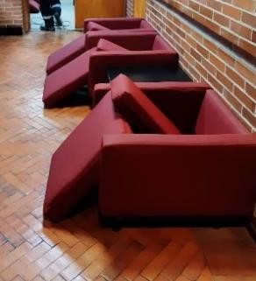
3.00 | COJIN INFANTIL- FORMA CUBOS RELLENO EN GUATA, ALGODÓN O ESPUMA ( diferentes tamaños) | UND |  | 44.0 | 4.0 |  | 8 |  | 1.0 | 2.0 | 2.0 |  |  |  |  |  |  |  |  |  |  |  |  |  |  |  |  | 3.0 |  |  |  |  |  |  |  |  |  | $ 64.00
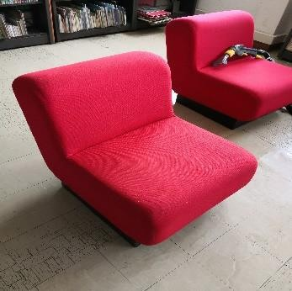
4.00 | COJINES RELLENO EN GUATA, ALGODÓN O ESPUMA ( diferentes tamaños)( diferentes tamaños) | UND |  | 4.0 | 7.0 |  | 8 | 10.0 | 4.0 | 7.0 |  | 10.0 |  | 1.0 |  | 6.0 | 16.0 |  |  | 5.0 |  |  | 6.0 |  |  | 18.0 |  | 31.0 |  |  |  |  |  |  |  |  |  | $ 133.00
5.00 | COJINES -SALA LUDOTECA RELLENO EN GUATA, ALGODÓN O ESPUMA ( diferentes tamaños) ( diferentes tamaños) | UND |  |  |  |  | 1 |  |  |  | 14.0 |  |  |  |  | 4.0 |  | 12 |  |  |  |  |  |  |  |  |  | 4.0 |  |  |  |  |  |  |  |  |  | $ 35.00
6.00 | COLCHONETAS RELLENO EN GUATA, ALGODÓN O ESPUMA ( diferentes tamaños)( diferentes tamaños) | M2 |  | 5.0 | 5.0 |  | 33 |  | 13.0 | 19.0 | 10.0 | 10.0 |  | 32.0 |  | 10.0 | 5.0 | 10 |  | 1.0 |  |  |  |  |  | 4.0 | 10.0 | 10.0 |  | 10.0 |  |  |  |  |  |  |  | $ 187.00
7.00 | CONTRATAPAS EN TELA PARA MESA ( diferentes tamaños) | UND | 4.0 |  | 3.0 |  |  |  |  |  |  |  |  |  |  |  |  |  |  |  |  |  |  |  |  |  |  |  |  |  |  |  |  |  |  |  |  | $ 7.00
8.00 | CORTINA ENROLLABLES TIPO BLACK OUT ( diferentes tamaños) | M2 |  |  |  |  | 18 |  |  |  | 5.0 | 10.0 |  |  |  | 1.0 |  |  |  |  |  |  |  |  |  |  |  |  |  |  |  |  |  |  |  |  |  | $ 34.00
9.00 | CORTINA VERTICAL EN TELA DIFERENTES MATERIALES tamaño (promedio de 2,5 x 4,5 mts) | M2 |  |  |  |  |  |  | 2.0 |  | 2.0 |  |  | 9.0 |  |  |  |  |  |  |  |  |  |  |  |  |  |  |  |  |  |  |  |  |  |  |  | $ 13.00 | CORTINA |  |  | COJINES
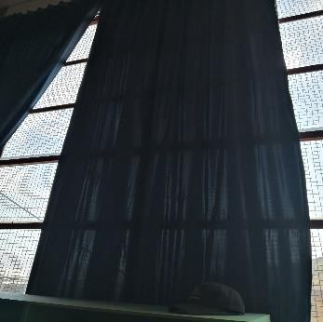
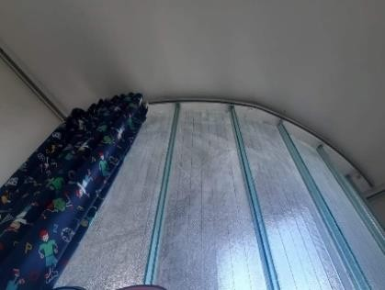
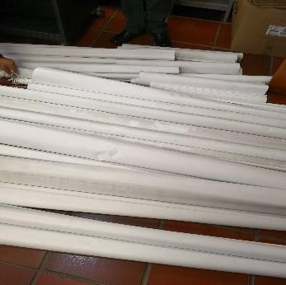
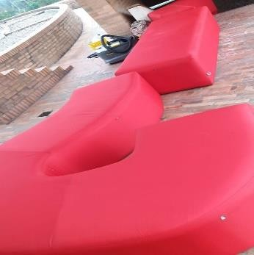
10.00 | CORTINAS PVC - FIBRA tamaño variable ( 2,3 x 2,5) | M2 |  |  |  |  |  |  |  |  |  |  |  |  |  |  |  |  |  |  |  |  |  |  |  |  |  |  |  |  |  |  |  |  |  |  |  | $ 0.00 |  |  | CORTINA ENROLLABLE
11.00 | FALDONES TELA PARA MESA (tamaños variables) | UND | 2.0 | 3.0 | 3.0 |  |  |  |  |  |  |  |  |  |  |  |  |  |  |  |  |  |  |  |  |  |  |  |  |  |  |  |  |  |  |  |  | $ 8.00
13.00 | FIGURA ROMPECABEZAS FOMMY O TELA DIFERENTES TAMAÑOS | UND |  |  |  |  | 10 |  | 89.0 |  | 1.0 |  |  |  |  |  |  |  |  |  |  |  |  |  |  | 4.0 |  | 40.0 |  |  |  |  |  |  |  |  |  | $ 144.00
12.00 | FORROS COJINES EN TELA DE DIFERENTES TAMAÑOS (tamaños variables) | UND |  |  |  |  | 8 |  |  | 7.0 |  |  |  |  |  |  |  |  |  |  |  |  |  |  |  |  |  |  |  |  |  |  |  |  |  |  |  | $ 15.00
14.00 | LAMA DE CORTINA VERTICAL Longitud promedio 2,4 mts | M2 |  |  |  |  |  |  |  |  |  |  |  |  |  |  |  |  |  |  |  |  |  |  |  |  |  |  |  |  |  |  |  |  |  |  |  | $ 0.00
15.00 | LAVADO DE ALFOMBRA ( tipo oficina, trafico comercial pesado) | M2 |  |  |  |  |  |  |  |  |  |  |  |  |  |  |  |  |  |  |  |  |  |  |  |  |  |  |  |  |  |  |  |  |  |  |  | $ 0.00
16.00 | LAVADO DE TAPETE ( tipo oficina, trafico comercial pesado) | M2 |  |  | 1.0 |  | 1 |  | 1.0 |  | 1.0 |  |  | 1.0 |  |  |  | 1 |  | 1.0 |  |  |  |  |  |  |  | 1.0 |  |  |  |  |  |  |  |  |  | $ 8.00 | ALFOMBRA | COJINES Y TÍTERES |  | COJINES
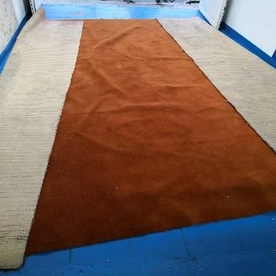
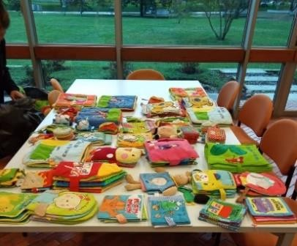
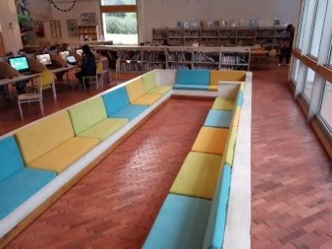
17.00 | LIBRO DE TELA ( ver fotografías tamaños variables) | UND | 20.0 | 14.0 | 61.0 |  | 65 | 40.0 | 43.0 | 4.0 | 24.0 |  |  | 53.0 |  | 53.0 | 43.0 | 42 |  |  |  |  | 30.0 |  |  | 24.0 | 10.0 | 11.0 |  |  |  |  |  |  |  |  |  | $ 537.00
18.00 | MALETA DE BOTIQUIN ( tamaño variables) | UND |  | 4.0 | 6.0 |  | 4 |  | 1.0 |  | 1.0 |  |  | 1.0 |  |  |  | 1 |  | 2.0 |  |  | 1.0 |  |  | 1.0 | 1.0 | 1.0 |  |  |  |  |  |  |  |  |  | $ 24.00
19.00 | MALETA FAMILIAR EN TELA DE LONA IMPEMEABLE U OTROS MATERIALES | UND |  |  |  |  | 6 |  |  |  |  |  |  |  |  |  |  |  |  | 3.0 |  |  |  |  |  |  |  |  |  |  |  |  |  |  |  |  |  | $ 9.00
20.00 | MALETA VIAJERA EXTRA GRANDE EN TELA DE LONA IMPEMEABLE U OTROS MATERIALES | UND |  |  |  |  | 14 |  | 4.0 |  | 8.0 |  |  | 5.0 |  | 2.0 |  | 3 |  | 5.0 |  |  | 5.0 |  |  |  |  | 5.0 |  |  |  |  |  |  |  |  |  | $ 51.00
21.00 | MANTELES ( tamaños variables promedio 2x 3mts) | M2 | 2.0 | 11.0 | 2.0 |  |  |  |  |  |  |  |  |  |  |  |  |  |  |  |  |  |  |  |  |  |  | 8.0 |  | 6.0 |  |  |  |  |  |  |  | $ 29.00
22.00 | PELUCHES DE TELA CON RELLENO EN GUATA, ALGONDON O ESPUMA ( diferentes tamaños) ( tamaños variables) | UND |  | 9.0 | 5.0 |  |  | 18.0 |  | 1.0 | 1.0 |  |  | 1.0 |  |  |  |  |  | 1.0 |  |  |  |  |  | 5.0 |  | 5.0 |  | 2.0 |  |  |  |  |  |  |  | $ 48.00
23.00 | PERSIANAS DE ALUMINIO | M2 |  |  |  |  |  |  |  |  |  |  |  |  |  |  |  |  |  |  |  |  |  |  |  |  |  |  |  |  |  |  |  |  |  |  |  | $ 0.00 | SILLA DE OFICINA
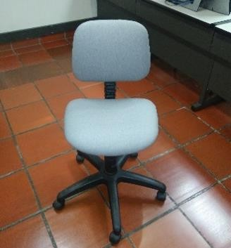
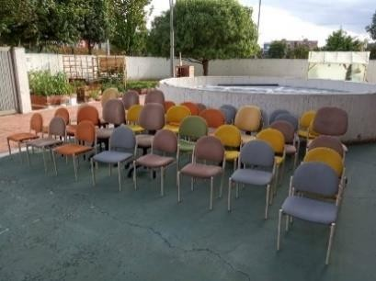
24.00 | POLTRONA CON BRAZOS ACABADO EN TELAS DE DIFERENTES TIPOS ( tamaño 80 x 90 x 81) | UND |  |  | 36.0 |  | 6 |  |  | 4.0 |  | 2.0 |  |  |  |  |  |  |  |  |  |  |  |  |  |  |  |  |  | 2.0 |  |  |  |  |  |  |  | $ 50.00
25.00 | POLTRONAS SIN BRAZOS ACABADO EN TELAS DE DIFERENTES TIPOS ( tamaño 80 x 90 x 81) | UND | 4.0 | 5.0 |  |  | 2 |  | 6.0 |  |  | 4.0 |  | 2.0 |  |  |  | 1 |  |  |  |  |  |  |  |  | 2.0 | 6.0 |  | 7.0 |  |  |  |  |  |  |  | $ 39.00
26.00 | PORTA LIBROS DE COLGAR MATERIAL TELA DIFERENTES TAMAÑOS | UND |  |  |  |  |  |  |  |  |  |  |  |  |  | 1.0 |  |  |  |  |  |  |  |  |  |  |  |  |  |  |  |  |  |  |  |  |  | $ 1.00
27.00 | PUFF TIPO BOLSA ACABADO EN TELAS DE DIFERENTES TIPOS ( tamaño base 1mt x altura =90 ) | UND | 4.0 | 3.0 |  |  |  |  |  |  |  |  |  | 2.0 |  |  |  |  |  |  |  |  |  |  |  |  |  |  |  |  |  |  |  |  |  |  |  | $ 9.00
28.00 | SILLAS DE OFICINA TELAS DE DIFERENTES TIPOS CON Y SIN ( 54*47*50) | UND |  | 172.0 | 147.0 |  | 20 |  | 6.0 | 4.0 | 6.0 |  |  |  |  | 5.0 |  | 12 |  |  |  |  |  |  |  | 14.0 | 1.0 | 7.0 |  | 4.0 |  |  |  |  |  |  |  | $ 398.00
29.00 | SOFA DE 1, 2, 3 Y 4 PUESTOS TELAS DE DIFERENTES TIPOS | ML |  | 8.0 | 36.0 |  | 17 |  | 2.0 | 13.0 | 5.0 |  |  |  |  |  |  |  |  |  |  |  |  |  |  |  | 1.0 |  |  | 2.0 |  |  |  |  |  |  |  | $ 84.00
30.00 | TAPAS TELA PARA MESA ( Tamaños variables) | UND | 4.0 | 5.0 |  |  |  |  |  |  |  |  |  |  |  |  |  |  |  |  |  |  |  |  |  |  |  |  |  |  |  |  |  |  |  |  |  | $ 9.00 | PUFF | TAPETES MODULARES
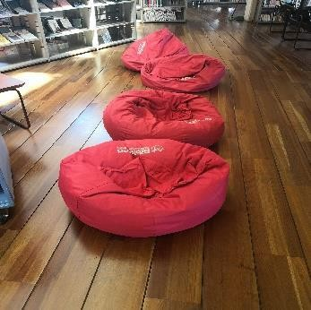
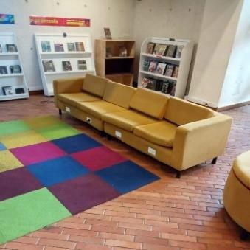
31.00 | TAPETES ACCESO, OFICINA TRAFICO COMERCIAL PESADO | M2 |  |  |  |  | 1 |  |  |  |  |  |  |  |  |  |  |  |  |  |  |  |  |  |  | 2.0 |  |  |  |  |  |  |  |  |  |  |  | $ 3.00
32.00 | TAPETES MODULARES - SALA INFANTIL ( Tamaños variables) | M2 |  |  |  |  |  |  |  |  |  |  |  |  |  |  |  |  |  |  |  |  |  |  |  |  |  |  |  |  |  |  |  |  |  |  |  | $ 0.00
33.00 | TITERES TELA RELLENO CON MATERIAL DE GUATA O ESPUMA | UND |  | 23.0 |  |  | 10 |  | 24.0 | 6.0 | 19.0 |  |  | 9.0 |  |  | 3.0 |  |  | 5.0 |  |  | 3.0 |  |  | 9.0 |  | 2.0 |  | 7.0 |  |  |  |  |  |  |  | $ 120.00
34.00 | TULA MALETERO ( EN MATERIAL DE LONA O TELA IMPERMEABLE) | UND |  |  |  |  | 1 |  |  |  |  |  |  |  |  |  |  |  |  |  |  |  |  |  |  |  |  |  |  |  |  |  |  |  |  |  |  | $ 1.00
35.00 | Silleteria fija con brazos para auditorios | UND |  | 590.0 |  |  |  |  |  |  |  |  |  |  |  |  |  |  |  |  |  |  |  |  |  |  |  |  |  |  |  |  |  |  |  |  |  | $ 590.00
36.00 | Silla fija sin brazos para auditorio | UND |  |  |  |  |  |  |  |  |  |  |  | 77.0 |  |  |  |  |  |  |  |  |  |  |  |  |  |  |  |  |  |  |  |  |  |  |  | $ 77.00
37.00 | Sillas sin brazos de uso usuarios | UND |  | 150.0 |  |  | 150 | 77.0 |  |  | 37.0 |  |  |  |  |  |  |  |  |  |  |  |  |  |  |  |  |  |  |  |  |  |  |  |  |  |  | $ 414.00
38.00 | Sillas giratorias con rodachines | UND |  |  | 28.0 |  |  |  |  | 2.0
39.00 | Sillas colgantes forma de huevo | UND |  | 3.0 | 2.0 |  |  |  |  |  |  |  |  |  |  |  |  |  |  |  |  |  |  |  |  |  |  |  |  |  |  |  |  |  |  |  |  | $ 5.00
40.00 | Sillas con brazo de cuero y metal color café | UND |  | 46.0 |  |  |  |  |  |  | 40.0 |  |  |  |  |  |  |  |  |  |  |  |  |  |  |  |  |  |  |  |  |  |  |  |  |  |  | $ 86.00
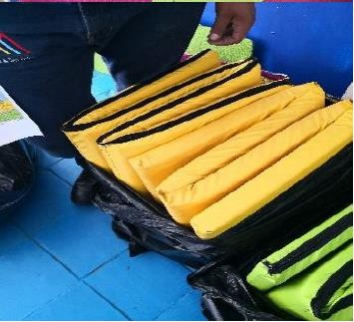
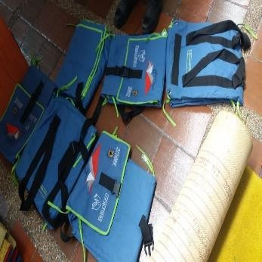
41.00 | Pubs (Distrito gráfico) | UND |  | 5.0 | 12.0 |  |  |  | 4.0 |  | 5.0 |  |  |  |  |  |  |  |  |  |  |  |  |  |  |  |  |  |  |  |  |  |  |  |  |  |  | $ 26.00 | POLTRONA
 | Forros en lona para guitarras |  |  |  |  |  |  |  | 8.0
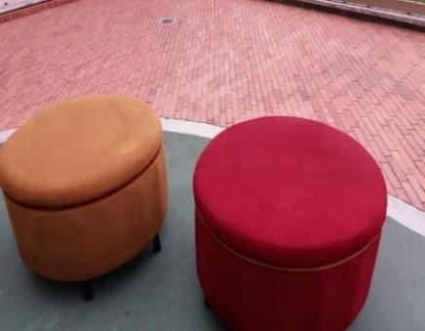
42.00 | LONA PARA HAMACAS | UND |  |  |  |  |  |  |  |  |  |  |  |  |  |  |  |  |  |  |  |  | 2.0 |  |  |  |  |  |  |  |  |  |  |  |  |  |  | $ 2.00
43.00 | LONA DE PARASOLES | UND |  |  |  |  |  |  |  |  |  |  |  |  |  |  |  |  |  |  |  |  | 3.0 |  |  |  |  |  |  |  |  |  |  |  |  |  |  | $ 3.00
44.00 | PUFF PEQUEÑO DE COLORES | UND |  |  |  |  |  |  |  | 5.0 |  |  |  |  |  |  |  |  |  |  |  |  |  |  |  |  |  |  |  |  |  |  |  |  |  |  |  | $ 5.00
44.00 | PUFF PEQUEÑO DE COLORES SALA INFANTIL | UND |  |  |  |  |  |  |  | 5.0 |  |  |  |  |  |  |  |  |  |  |  |  |  |  |  |  |  |  |  |  |  |  |  |  |  |  |  | $ 5.00
45.00 | TELAS TALLERES DE PROGRAMACIÓN | UND |  |  |  |  |  |  |  |  |  |  |  |  |  |  |  |  |  |  |  |  |  |  |  |  |  | 12.0 |  |  |  |  |  |  |  |  |  | $ 12.00
46.00 | COJINES PLANOS TERMINACIÓN RAMPA | UND |  |  |  |  |  |  |  |  |  |  |  |  |  |  |  |  |  |  |  |  |  |  |  |  |  | 2.0 |  |  |  |  |  |  |  |  |  | $ 2.00
47.00 | AGREGAR TEXTIL SI LA BIBLIOTECA LO REQUIERE PARA LAVADO | UND |  |  |  |  |  |  |  |  |  |  |  |  |  |  |  |  |  |  |  |  |  |  |  |  |  |  |  |  |  |  |  |  |  |  |  | $ 0.00
48.00 | AGREGAR TEXTIL SI LA BIBLIOTECA LO REQUIERE PARA LAVADO | UND |  |  |  |  |  |  |  |  |  |  |  |  |  |  |  |  |  |  |  |  |  |  |  |  |  |  |  |  |  |  |  |  |  |  |  | $ 0.00
49.00 | AGREGAR TEXTIL SI LA BIBLIOTECA LO REQUIERE PARA LAVADO | UND |  |  |  |  |  |  |  |  |  |  |  |  |  |  |  |  |  |  |  |  |  |  |  |  |  |  |  |  |  |  |  |  |  |  |  | $ 0.00
TOTAL
ESTADISTICA LAVADO DE TEXTILES “PRESTAR A TRAVÉS DE UN EQUIPO TÉCNICO Y PROFESIONAL, EL SERVICIO DE LAVADO Y DESINFECCIÓN DE MANTELES, FALDONES, TAPAS, BANDERAS, CONTRATAPAS, LIBROS EN TELA, PELUCHES, TAPETES, COLCHONETAS, PUFS, POLTRONAS, SILLAS, CORTINAS, COJINES ENTRE OTROS ELEMENTOS DE TELA, PARA LA TOTALIDAD DE BIBLIOTECAS PÚBLICAS QUE HACEN PARTE DE LA BIBLORED MEDIANTE LA MODALIDAD PRECIOS UNITARIOS Y A MONTO AGOTABLE”

